Enunciado
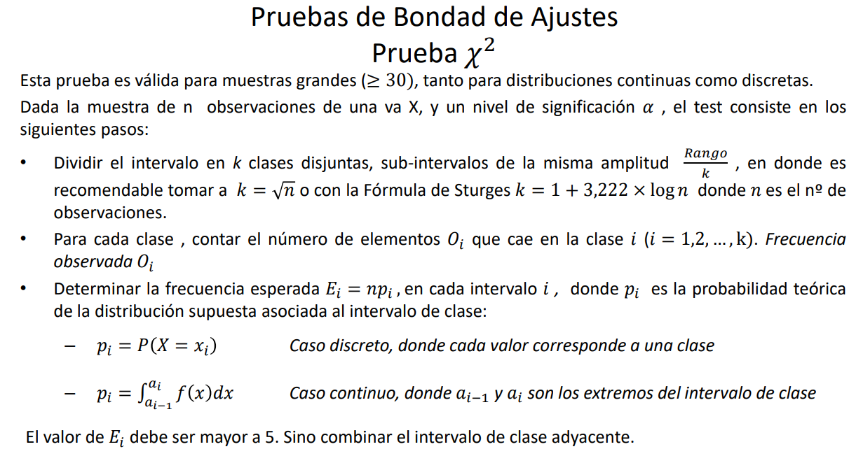
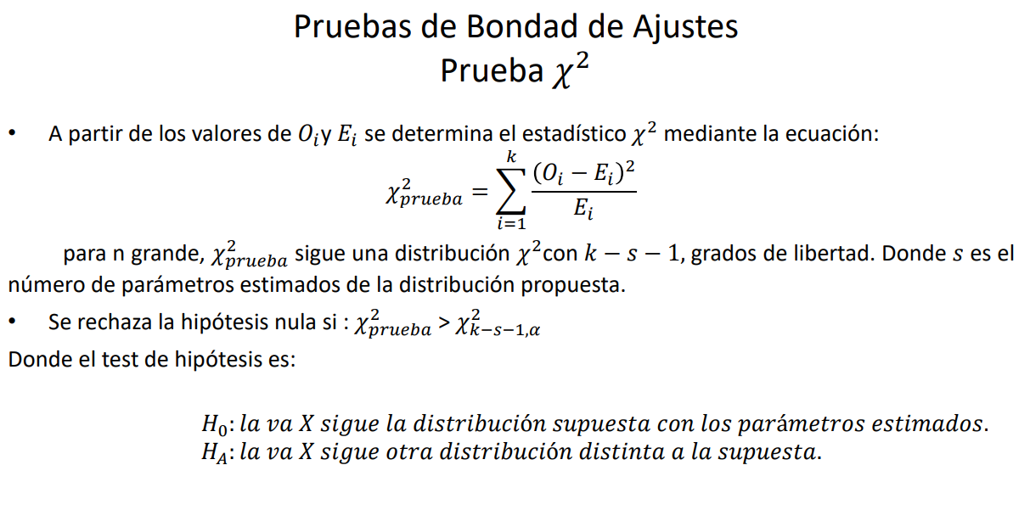
Ejercico 1-2
Se realizan 1000 ensayos de arrojar cinco (5) monedas y se registra el número de caras obtenidas.
A continuación, se detallan las cantidades obtenidas:

Nros de caras obtenidas | Oi
0 | 38
1 | 144
2 | 342
3 | 287
4 | 164
5 | 25

Solución
n=5 |  | X= nro de cara
m=1000

Nros de caras obtenidas | Oi | P(X=k) | Ei=1000*pi | Chi cuadrado
0 | 38 | 0.033170543248 | 33.170543248 | 0.70314351946
1 | 144 | 0.16191945024 | 161.91945024 | 1.983126156
2 | 342 | 0.31615892656 | 316.15892656 | 2.1121057182
3 | 287 | 0.3086610864 | 308.6610864 | 1.5201225059
4 | 164 | 0.15067053032 | 150.67053032 | 1.17922703
5 | 25 | 0.029419463232 | 29.419463232 | 0.66390250246
 | 1000 | 1 | Chi de Prueba -> | 8.1616274321

$$\hat{p}=$$
 |  |  | chi crítico -> | 9.4877290368
 | 0.494

Hipótesis Nula | H0: el nro de cara tiene distribución binomial
Hipótesis Alternativa | HA: el nro de cara NO tiene distribución binomial

Grados de libertad | gl =6-1-1 | 4.00
Nivel de significancia | afla | 0.05

como chi prueba es menor que el chi crítico no se puede rechazar la H0

